Solicitud gráfica
 | Área: | Matemáticas |  |  | Fecha:
 | Grado: | 9 |  |  | 2016-03-22
 | Título del tema: | La circunferencia y las relaciones entre sus elementos |  |  | ¿Cuaderno de estudio o recurso? | Recurso
 | Editor: | Adriana Ma. Pachón |  |  | Motor del recurso | M8A

 | Código guión o recurso: | MA_09_10_CO_REC210 | ← Para determinar este código, visite la hoja de Ayuda
 |  |  |  |  | ESPECIFICACIÓN DE ARCHIVOS A ENTREGAR
Núm. | Archivo Shutterstock o ruta en web | Imagen para: | Tipo | Ubicación de la imagen en el recurso M8A | Nombre imagen SMALL | Tamaño imagen SMALL | Nombre imagen ZOOM | Tamaño imagen ZOOM | Descripción | Observaciones
IMG01 | ver descripcion | Recurso M8A | Ilustración | Contenido | MA_09_10_CO_REC210_IMG01n.png | 286 x 286 px | MA_09_10_CO_REC210_IMG01a.png | 500 x 500 px | Ilustrar circunferencia con los datos propuestos. Pregunta 1 | 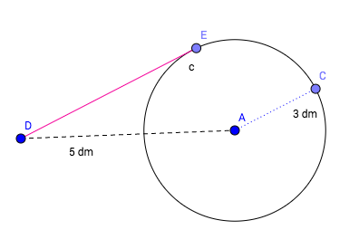
IMG02 | ver descripcion | Recurso M8A | Ilustración | Contenido | MA_09_10_CO_REC210_IMG02n.png | 286 x 286 px | MA_09_10_CO_REC210_IMG02a.png | 500 x 500 px | Ilustrar circunferencia con los datos propuestos. Pregunta 2 | 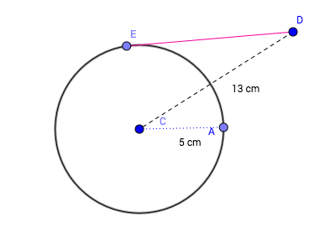
IMG03 | ver descripcion | Recurso M8A | Ilustración | Contenido | MA_09_10_CO_REC210_IMG03n.png | 286 x 286 px | MA_09_10_CO_REC210_IMG03a.png | 500 x 500 px | Ilustrar circunferencia con los datos propuestos. Pregunta 3 | 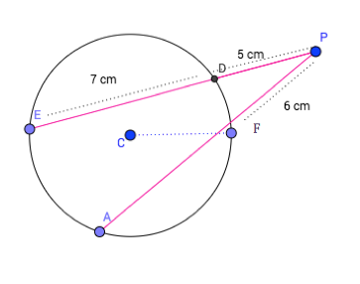
IMG04 | ver descripcion | Recurso M8A | Ilustración | Contenido | MA_09_10_CO_REC210_IMG04n.png | 286 x 286 px | MA_09_10_CO_REC210_IMG04a.png | 500 x 500 px | Ilustrar circunferencia con los datos propuestos. Pregunta 4 | 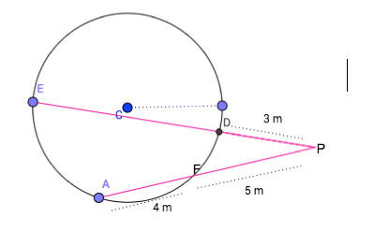
IMG05 | ver descripcion | Recurso M8A | Ilustración | Contenido | MA_09_10_CO_REC210_IMG05n.png | 286 x 286 px | MA_09_10_CO_REC210_IMG05a.png | 500 x 500 px | Ilustrar circunferencia con los datos propuestos. Pregunta 5 | 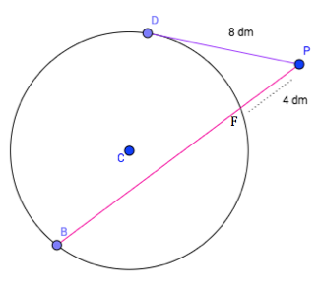
IMG06 | ver descripcion | Recurso M8A | Ilustración | Contenido | MA_09_10_CO_REC210_IMG06n.png | 286 x 286 px | MA_09_10_CO_REC210_IMG06a.png | 500 x 500 px | Ilustrar circunferencia con los datos propuestos. Pregunta 6 | 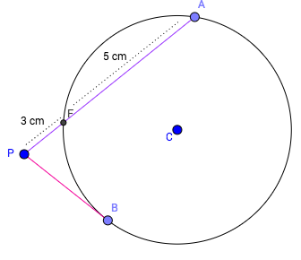
IMG07 | ver descripcion | Recurso M8A | Ilustración | Contenido | MA_09_10_CO_REC210_IMG07n.png | 286 x 286 px | MA_09_10_CO_REC210_IMG07a.png | 500 x 500 px | Ilustrar circunferencia con los datos propuestos. Pregunta 7 | 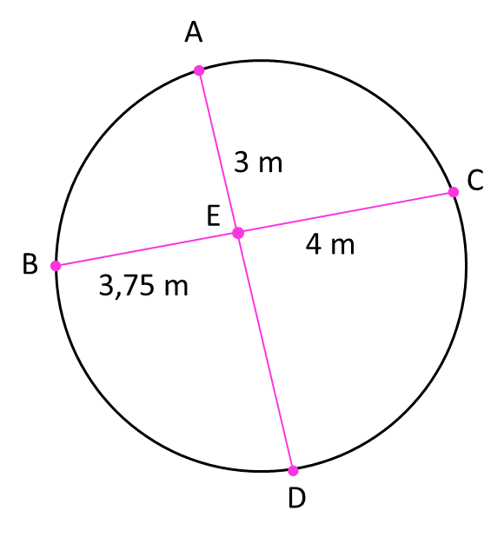
IMG08 | ver descripcion | Recurso M8A | Ilustración | Contenido | MA_09_10_CO_REC210_IMG08n.png | 286 x 286 px | MA_09_10_CO_REC210_IMG08a.png | 500 x 500 px | Ilustrar circunferencia con los datos propuestos. Pregunta 8 | 